项目情报信息表
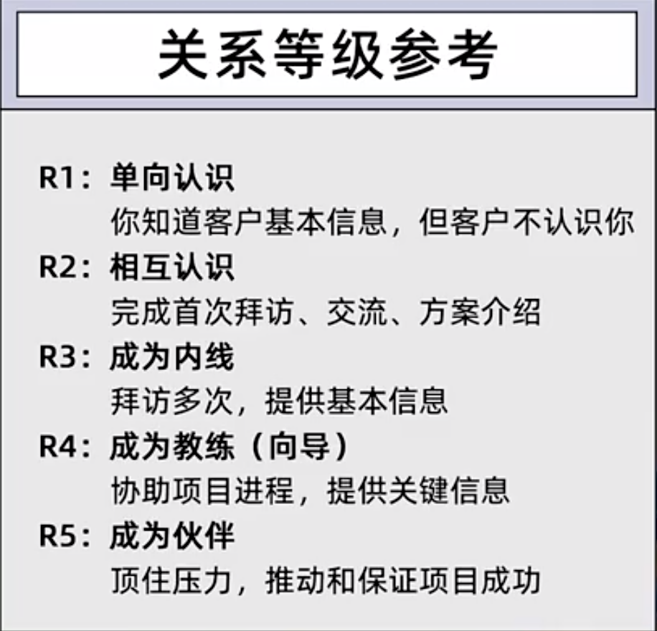
作业2： 项目情报信息表
序员 | 已经接触到的人 | 所在部门/职位 | 上下游输入/输出关系 | 决策链类型 | 业务需求 | 个人需求 | 客户关系等级
示例 | 张总监 | 研发部总监 | 采购部→研发部→生产部→质管部→物流部 | 技术链 | 政策要求国产替代，需要逐步增加替换原有的供应商，核心需求的稳定性 | 直属领导年底调离，走之前需要确定接班人，张总监是其中之一，想通过这次采购，提升一下自己的影响力 | R2

